Media

MUESTREO SIMPLE ALEATORIO
Cálculo del tamaño de muestra

Dr. Sc. Ezequiel López
P.Agr. José Eduardo Ramírez

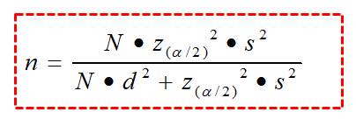
Datos del muestreo preliminar o piloto
 |  |  | Ecuación para el cálculo del tamaño de muestra, para estimar la media
N | 500 | Tamaño de la población
Media | 42.2 | Media aritmética
Varianza | 462.80 | Varianza muestral
D.E. | 21.51 | Desviación estándar
N.C. | 95% | Nivel de confianza
N.S. | 5% | Nivel de significancia | n = | 83 | Unidades de muestreo
Z | 1.96 | P(Z<z)
Error | 10% | Error máximo permitido (en porcentaje)
Precisión | 4.22 | Alejamiento máximo (en unidades)

Datos del muestreo definitivo

Corrección | 0.91 | Corrección para poblaciones finitas
Media | 47.2 | Media aritmética
D.E. | 25.6 | Desviación estándar
E.E. | 2.81 | Error estándar de la media
E.M. | 5.01 | Error de muestreo
L.S. | 52.21 | Límite superior de confianza
L.I. | 42.19 | Límite inferior de confianza

Total
MUESTREO SIMPLE ALEATORIO
Cálculo del tamaño de muestra

Dr. Sc. Ezequiel López
P.Agr. José Eduardo Ramírez

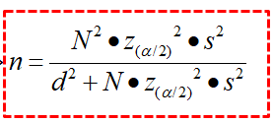
Datos del muestreo preliminar o piloto
 |  |  | Ecuación para el cálculo del tamaño de muestra, para estimar el total
N | 500 | Tamaño de la población
Media | 9635 | Media aritmética
Total | 4817500 | Total estimado
Varianza | 129975026 | Varianza muestral
D.E. | 11400.66 | Desviación estándar
N.C. | 95% | Nivel de confianza | n = | 162 | Unidades de muestreo
N.S. | 5% | Nivel de significancia
Z | 1.96 | P(Z<z)
Error | 15% | Error máximo permitido (en porcentaje)
Precisión | 722625 | Alejamiento máximo (en unidades)

Datos del muestreo definitivo

Corrección | 0.82 | Corrección para poblaciones finitas
Media | 9750 | Media aritmética
Total | 4875000 | Total estimado
D.E. | 12500 | Desviación estándar
E.E. | 982.09 | Error estándar de la media
E.M. | 789207.52 | Error de muestreo
L.S. | 5664207.52 | Límite superior de confianza
L.I. | 4085792.48 | Límite inferior de confianza

Proporción
MUESTREO SIMPLE ALEATORIO
Cálculo del tamaño de muestra

Dr. Sc. Ezequiel López
P.Agr. José Eduardo Ramírez

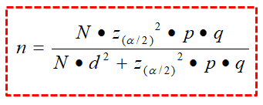
Datos del muestreo preliminar o piloto
 |  |  | Ecuación para el cálculo del tamaño de muestra, para estimar una proporción
N | 1500 | Tamaño de la población
p | 0.5 | Proporción de éxito
q | 0.5 | Proporción de fracaso
N.C. | 95% | Nivel de confianza
N.S. | 5% | Nivel de significancia
Z | 1.96 | P(Z<z) | n = | 306 | Unidades de muestreo
Precisión | 5% | Alejamiento máximo (en unidades)

Datos del muestreo definitivo

Corrección | 0.89 | Corrección para poblaciones finitas
p | 0.45 | Proporción de éxito
q | 0.55 | Proporción de fracaso
E.E. | 0.028 | Error estándar de la media
E.M. | 0.05 | Error de muestreo
L.S. | 0.50 | Límite superior de confianza
L.I. | 0.40 | Límite inferior de confianza

